CARATULA
UNIVERSIDAD DE LAS FUERZAS ARMADAS ESPE SEDE LATACUNGA


PROPUESTA
Gestión de Control Interno y su incidencia en las operaciones administrativas y financieras del Gobierno Autónomo Descentralizado Parroquial Guaytacama (Latacunga)

INICIO
AUTORES
Caisaguano Alexis
Trávez Ángeles

TUTOR
Ing. Crystina Sarzosa

INTRODUCCIÓN
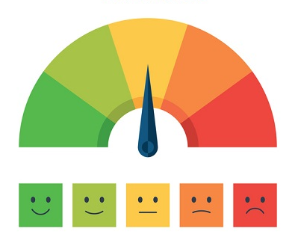
INDICADORES DE GESTIÓN

En la Actualidad es de gran importancia que una organización independientemente al sector que pertenece sea público o privado, cuente con indicadores de gestión así aporta un gran benéfico para evaluar su éxito en el planteamiento de metas y objetivos, es relevante mencionar que un indicador de gestión establece acciones concretas para hacer realidad las tareas y trabajos programados y planificados.

CARACTERÍSTICAS
· Medios, instrumentos o mecanismos para evaluar hasta qué punto o en qué medida se están logrando los objetivos estratégicos.
· Representan una unidad de medida gerencial que permite evaluar el desempeño de una organización frente a sus metas, objetivos y responsabilidades con los grupos de referencia.
· Producen información para analizar el desempeño de cualquier área de la organización y verificar el cumplimiento de los objetivos en términos de resultados.
· Detectan y prevén desviaciones en el logro de los objetivos.
· EL análisis de los indicadores conlleva a generar alertas sobre la acción, no perder la dirección, bajo el supuesto de que la organización está perfectamente alineada con el plan.

INDICADORES
CONTENIDO DE INDICADORES DE GESTIÓN

INDICADOR DE PROYECTOS



INDICADOR RECURSOS HUMANOS



INDICADOR DE PRESUPUESTO DE PROYECTOS



INDICADOR EFICACIA



Fin

RRHH

INDICADOR RECURSO HUMANO

Datos
Nombre del Indicador:
Objetivo Estratégico:
Punto de referencia mínimo: | 1
Punto de referencia Máximo: | 1
Actualización:
Fecha de Actualización:
Fecha de Caducidad:
Presupuesto:
Fórmula

Tasa de rotación del personal: | Punto de referencia Máximo | *100
 | Punto de referencia mínimo

Evaluación
Datos | Total
Punto de referencia Máximo: | 1
Punto de referencia Minimo: | 1

Tasa De rotación del personal: | 1 | *100
 | 1

TOTAL | 100.00 | %

El procentaje de rotación del personal del 75% al 100% quiere que se esta manejando correctamente la segregación de funciones y otras actividades, este porcentaje se los interperta en cada una de las área

